Sheet2
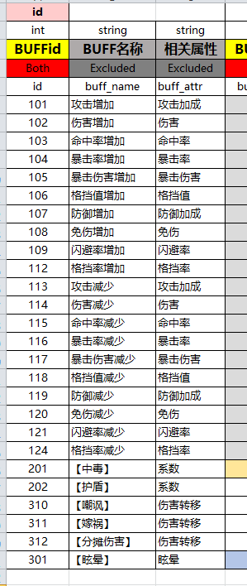
int
BOSS事件掉落
Both
boss_drop
0
0
0
0
5211051
0
0
0
0
5211101
0
0
0
0
5221051
0
0
0
0
5221101
0
0
0
0
5231051
0
0
0
0
5231101
0
0
0
0
5241051
0
0
0
0
5241101
0
0
0
0
5251051
0
0
0
0
5251101

